ソース
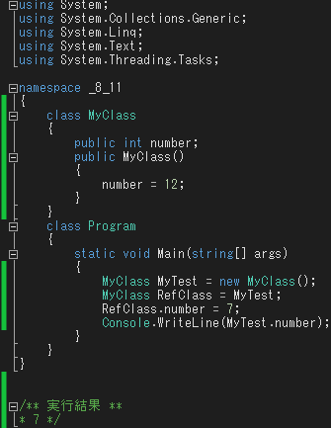
クラス内でのアクセス修飾子の役割 | オブジェクト生成
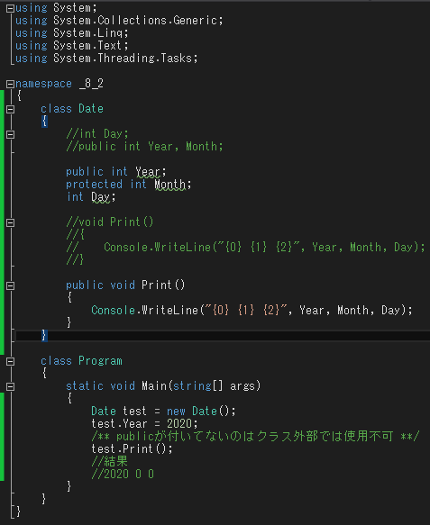
publicが冒頭にある変数のみ外部のクラスで使える
publicが冒頭にあるメソッドのみ外部のクラスで使える
外部では変数Yearのみ設定可能
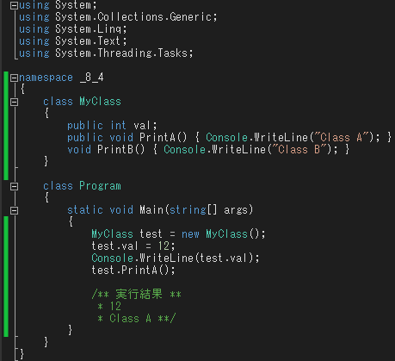
publicが冒頭にある変数のみ外部のクラスで使える

メンバーアクセス及び使用 | 生成子の形式
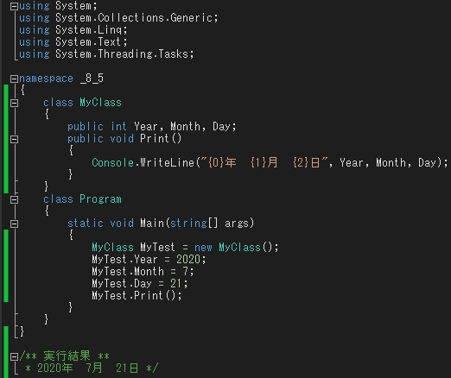
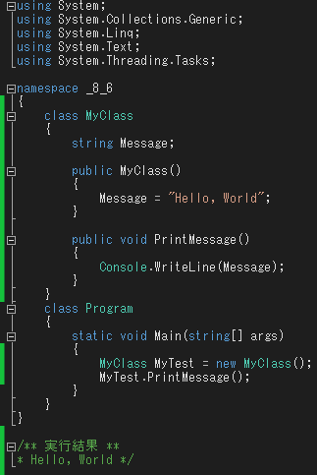
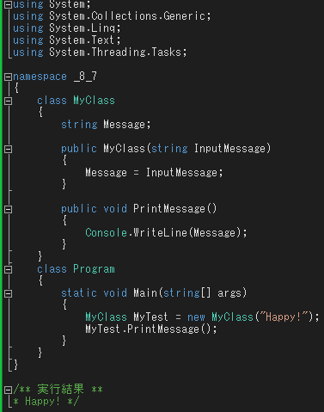

消滅子の特徴 | 静的メンバー宣言と使用
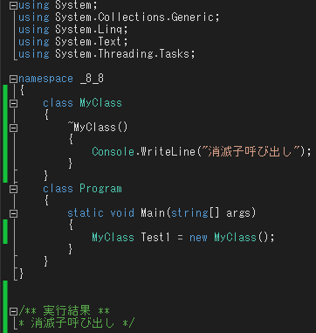
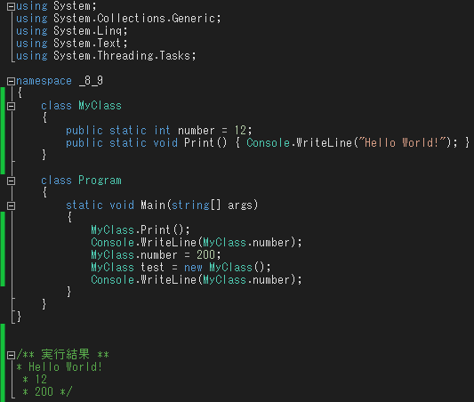
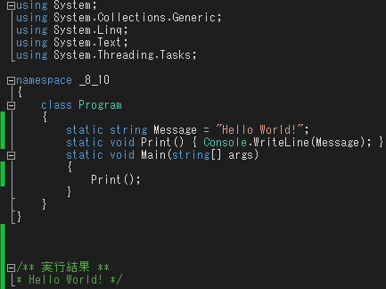

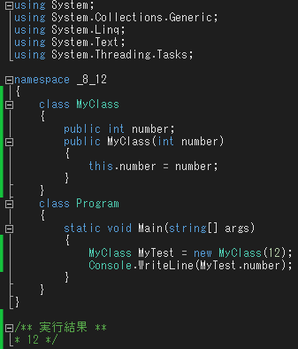
クラス形態 | this

